2021_05_data
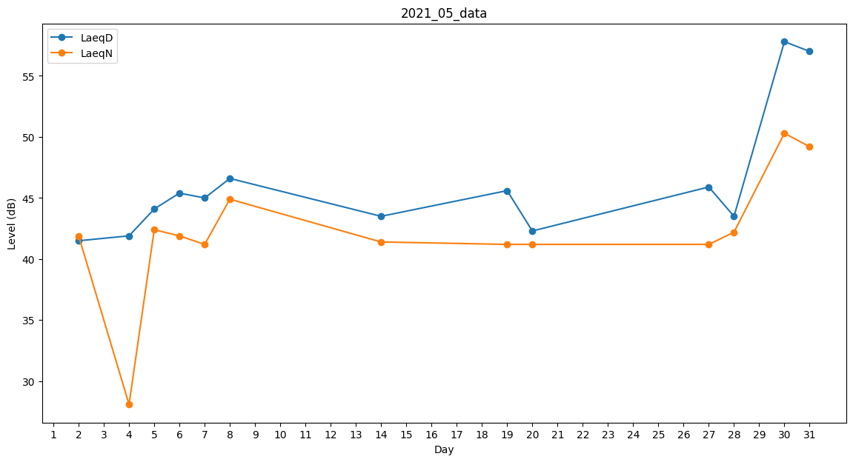
Day | LaeqD | LaeqN
1 | 48.3 | 0
2 | 41.5 | 41.9
3 | 43.9 | 0
4 | 41.9 | 28.1
5 | 44.1 | 42.4
6 | 45.4 | 41.9
7 | 45 | 41.2
8 | 46.6 | 44.9
9 | 0 | 0
10 | 0 | 0
11 | 0 | 0
12 | 0 | 0
13 | 0 | 0
14 | 43.5 | 41.4
15 | 49.6 | 0
16 | 27.9 | 0
17 | 38.9 | 0
18 | 44.6 | 0
19 | 45.6 | 41.2
20 | 42.3 | 41.2
21 | 45.5 | 0
22 | 45.9 | 0
23 | 45.6 | 0
24 | 0 | 28.1
25 | 38.2 | 0
26 | 44.6 | 0
27 | 45.9 | 41.2
28 | 43.5 | 42.2
29 | 57.5 | 0
30 | 57.8 | 50.3
31 | 57 | 49.2

